Anexo 2. Indicadores
 |  |  |  |  |  | Anexo 1 - Matriz de Análisis de Indicadores de Gestión

NOMBRE DEL INDICADOR | TIPO | FÓRMULA | OBJETIVO | PERIODICIDAD | VALOR MÍNIMO / MÁXIMO ACEPTADO | META A LOGRAR | ENE | FEB | MAR | ABR | MAY | JUN | JUL | AGO | SEP | OCT | NOV | DIC | OBSERVACIONES OCI
Cumplimiento del Plan Estratégico de Sistemas de Información | Eficacia |  | Monitorear el cumplimiento de los planes y proyectos que en materia de Tecnologías de información y comunicaciones queden inscritos en el Plan Estratégico Tecnologías de la Información PETIC | Mensual | Cumplir al final del periodo y en el acumulado mensual, con el 80% en la ejecucion de los proyectos 2018 asociados a sistemas de información, en el marco del Mapa de Ruta de Proyectos del PETIC. | Cumplir al final del periodo y en el acumulado mensual con el 90% de las actividades asociadas a los sistemas de Informacón previstos para la vigencia en el marco del Mapa de Ruta de Proyectos del PETIC. | 100% | 100% | 100% | 97% | 98% | 92% | 88% | 69% | 73% | 100% | 100% | 89% | Dadas las evidencias enviadas por la Dirección de TIC, con el correo del 17 de Enero de 2020, se verifico el cumplimiento de los planes y proyectos durante los meses de enero a diciembre de 2019, respecto a las actividades asociadas a la construcción de los sistemas de información: Sistema de Apoyo a Interventoría y Desincentivos, Sistema de Remuneración de Agentes, Sistema de Naturaleza Espacial y Sistema Estadístico. Además las soluciones asociadas a Gestión Documental (Sistema T-DOC). La Dirección de TIC, argumento que al término de la vigencia 2019, se habían adelantado actividades asociadas a las soluciones de sistemas de información previstas por la Entidad, señalando que se reportaba un avance final del 89%, correspondientes a la realización de ocho (8) de las nueve (9) soluciones propuestas para terminar en diciembre de 2019, toda vez que si bien se avanzó en las 9 soluciones previstas en la vigencia, una no fue entregada toda vez que se declaró incumplimiento por parte del Contratista (CTO 725-19: Sistema de Remuneración de Agentes) impidiendo contar con la solución. Sin embargo, la Oficina de Control Interno evidencio respecto a las actividades de implementar nueve (9) soluciones de Software, que estos proyectos estaban estructurados en varias etapas a saber: 1. Definición del Problema a resolver y plan del proyecto (peso 30%), 2. Gestión contractual de la solución (peso 10%), 3. Construcción e implementación de la solución (peso 50%), 4. Otros procesos contractuales asociados la solución y a la meta (peso 10%). Es decir, que si bien es cierto que los proveedores de la construcción del Software ya entregaron dichos sistemas, no se puede contar que la solución ya está completa al 100%, ya que falta completar las otras etapas definidas previamente. Con las evidencias reportadas por el proceso de Gestión de TIC, se pudo evidenciar que al corte del 31 de diciembre del 2019, del total de nueve (9) soluciones planteadas, cuatro (4) de estas soluciones
Disponibilidad de los Servicios Tecnológicos | Eficacia | 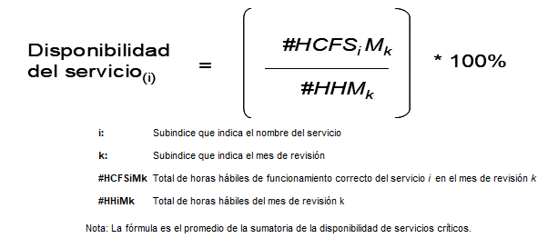 | Verificar la disponibilidad de uso y correcta operación de los equipos de cómputo centrales (servidores), software y bases de datos en los servidores, paginas WEB, aplicaciones corporativas, redes de datos y equipos de comunicaciones con que cuenta TRANSMILENIO S.A., que sirven de soporte a la ejecución de las labores administrativas de los funcionarios | Mensual | Los equipos de cómputo centrales (servidores), redes, software, bases de datos y en general las aplicaciones corporativas funcionan correctamente al menos el 80% de la jornada laboral. | Mantener en correcto funcionamiento los equipos de cómputo centrales (servidores), redes, software y bases de datos y en general las aplicaciones corporativas el 99,6% del tiempo de la jornada laboral. | 99.59% | 94.25% | 99.98% | 99.98% | 99.99% | 99.98% | 96.85% | 99.26% | 100.00% | 100.00% | 100.00% | 99.82% | Dadas las evidencias recibidas por correo electrónico el pasado 17 de Enero del 2010, por la Gestión de TIC, con la herramienta "ORACLE Enterprise Manager", donde se reporta la disponibilidad de uso y correcta operación de los Servicios considerados como críticos para la Entidad, como son: Servidores, Bases de Datos Administrativas, la red de Datos Administrativa, Páginas WEB, el ERP, el sistema de Gestión Documental y el Correo Electrónico, se evidencia que en el mes de abril el porcentaje de disponibilidad presentado fue 99,98%, en el mes de mayo la disponibilidad fue del 99,99%, en el mes de junio fue de 98,79%, en el mes de julio bajo al 96.85%, esto debido a la migración de la plataforma ORACLE(migración de la plataforma anterior con los servidores Blade Center hacia los servidores nuevos DELL), el tiempo de indisponibilidad o inactividad se aumenta. En el mes de agosto el porcentaje de disponibilidad fue de 99,26%, en los meses de septiembre, octubre y noviembre el porcentaje de disponibilidad fue de 100% y por último en el mes de diciembre, el porcentaje de disponibilidad fue del 99,82%. Dado que el porcentaje de disponibilidad en promedio de los doce (12) meses es de: 99,14% y teniendo en cuenta que la meta era alcanzar el 99,6%, el cumplimiento fue del 99,53.
Tiempo Promedio de Respuesta a requerimientos de usuario | Eficiencia | 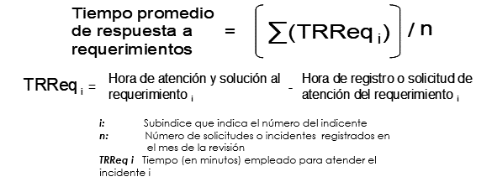 | Mantener en correcto funcionamiento los equipos de cómputo centrales (servidores), redes, software y bases de datos y en general las aplicaciones corporativas el 99,6% del tiempo de la jornada laboral. | Mensual | El tiempo máximo de espera para que sea atendido el requerimiento o solicitud de soporte de un usuario no debe superior a los 20 minutos. | Atender en 15 minutos o menos, los incidentes de soporte técnico y atención a los usuarios internos de la Entidad | 11.50 | 9.70 | 3.60 | 3.16 | 8.00 | 4.00 | 12.00 | 19.00 | 20.00 | 18.00 | 19.00 | 21.00 | De acuerdo con los soportes aportados por la dependencia mediante correo electrónico del 17 de enero del 2020, donde se reporta los archivos en formato Microsoft Excel, con los tiempos de atención a los usuarios en todos los meses (reporte dado por el Sistema: Proactiva Net), en el área de Mesa de Ayuda, se pudo evidenciar que en el mes de abril, el tiempo de atención en promedio fue de 3,16 minutos, en el mes de mayo fue de 8 minutos, en el mes de junio fue de 4 minutos, en el mes de julio fue de 12 minutos, en el mes de agosto fue de 19 minutos, en el mes de septiembre fue de 20 minutos, en el mes de octubre fue de 18 minutos, en el mes de noviembre fue de 19 minutos y en el mes de diciembre fue de 21 minutos. la Oficina de Control Interno ha recomendado a la Dirección de TIC en pasadas evaluaciones de desempeño, que se tipifiquen las solicitudes de los usuarios y se establezcan tiempos promedios de atención a cada una de estas tipificaciones y de esta manera, poder obtener datos de atención promedios más acertados para la Entidad. Dado que el tiempo de atención a los usuarios en promedio de los doce (12) meses es de: 12,41 minutos y teniendo en cuenta que la meta estableció era como máximo, un tiempo de atención de 15 minutos se evidenció que fue cumplida al 100%.

 |  |  | INDICADOR | PONDERACIÓN
 |  |  | Cumplimiento del Plan Estratégico de Sistemas de Información | 93.33%
 |  |  | Disponibilidad de los Servicios Tecnológicos | 99.53%
 |  |  | Tiempo Promedio de Respuesta a requerimientos de usuario | 100%
 |  |  | CUMPLIMIENTO INDICADORES | 97.62%

